Lista de VCCC
 | LISTA DE VERIFICACION DE CAMPO DE CONTROLES CRITICOS (VCCC) EXPOSICIÓN A RUIDO |  | U.E.A. CAROLINA I CERRO CORONA
 |  |  | Código: SSYMA-P03.14-F99
 |  |  | Versión: 01
 |  |  | Fecha de aprob.: 14/12/2021
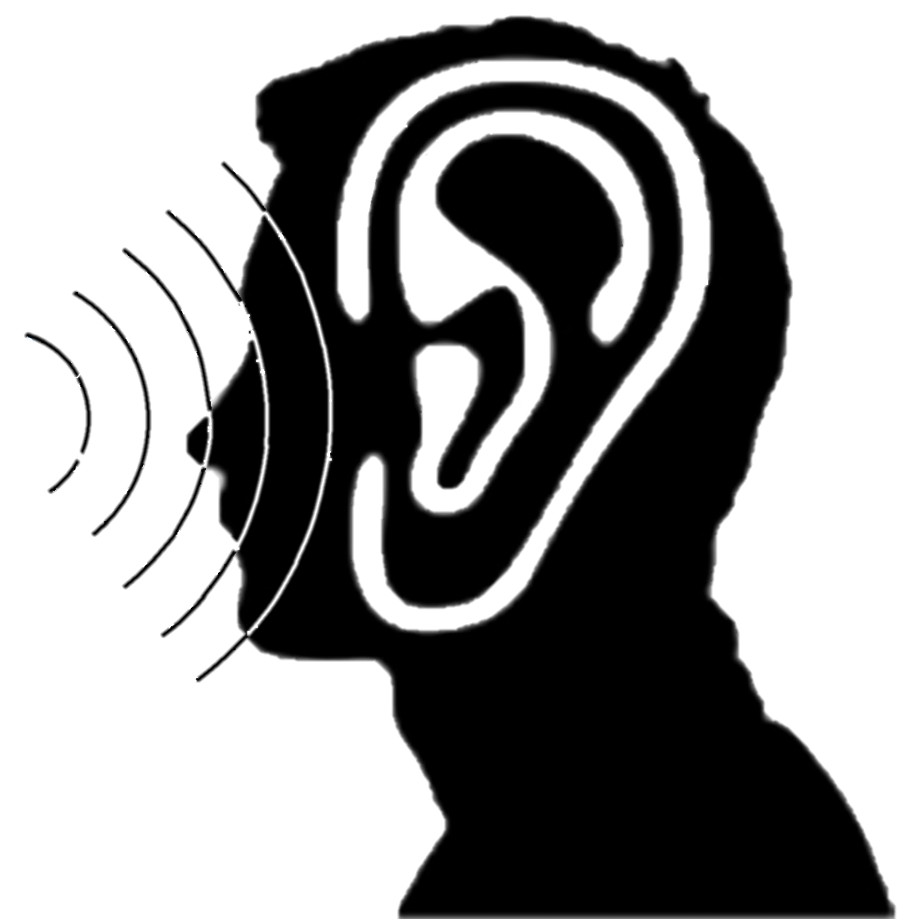
 |  |  |  | EXPOSICIÓN A RUIDO
Gerencia /Área:_____________________ |  | Participantes:
Fecha :____________________________ |  | 1.-________________________________
Lugar:_____________________________ |  | 2.-________________________________
Hora:_____________________________ |  | 3:_________________________________
Tarea:_____________________________
AGENTES FÍSICOS |  |  |  | Cumplimiento

USO DE PROTECCIÓN AUDITIVA |  |  |  | Si | No | N/A
¿ El equipo de protección auditiva cumple con la norma ANSI S 3.19 (o su similar)?
¿ La ficha técnica de los protectores auditivos, han sido aprobados por Higiene Industrial de GF ?
¿ Usted ha registrado en el Kardex la recepción de su protección auditiva ? El registro debe tener información desde la fecha de ingreso y debe ser especifico del puesto de trabajo.
¿ El supervisor sabe en que casos debe proporcionar doble protección auditiva a su personal ?
¿ En almacén de su área, hay disponibles los equipos de protección auditiva ?
¿ El trabajador realiza la prueba de ajusta de la protección auditiva ?
¿ El trabajador sabe como se realiza la prueba de ajusta de la protección auditiva ?
CONTROLES DE INGENIERÍA / ADMINISTRATIVOS (SISTEMAS ACÚSTICOS) |  |  |  | Si | No | N/A
¿ La fuente de ruido tiene un diseño / aislante acústico, para reducir el nivel de ruido ?
¿ La cabina del equipo, tiene aislantes acústicos, que reducen el nivel de ruido ?
¿ Se tiene un programa de mantenimiento preventivo, como parte del control de ruido de los equipos ?
¿ Los empaques de la puerta están en buen estado, para evitar que ingrese ondas sonoras a su equipo ?
¿ Usted cierra las ventanas al momento de conducir su equipo ?
¿ Su equipo o área tiene alguna apertura que permita el ingreso de ondas sonoras a su equipo ?
¿ En el área de trabajo, hay señalización que indique el nivel de ruido promedio ?
¿ En el mapa de riesgo del área, está identificado el ruido como peligro y su nivel de riesgo ?
¿ Han realizado mejoras, en el control de ingeniería relacionados a ruido ?, en su lugar trabajo
¿ El personal ha recibido capacitación de la protección auditiva ?
¿ El supervisor ha recibido capacitación de la protección auditiva ?
EXÁMEN / SEGUIMIENTO MÉDICO ESPECIFICO PARA AGENTES FÍSICOS |  |  |  | Si | No | N/A
¿ El trabajador ha recibido evaluaciones médicas relacionadas a la exposición a ruido ?
¿ El trabajador ha recibido la visita / entrevista del médico en campo para tratar sobre la exposición a ruido ?

UNA RESPUESTA "NO" SIGNIFICA QUE EL TRABAJO DEBE SER PARALIZADO HASTA ASEGURAR EL FUNCIONAMIENTO DEL CONTROL

Observaciones:

